Sheet1
开单时间 | 开单品种 | 仓位(u) | 杠杆 | 开单形态（2h） | 开单形态（5m） | 开单依据 | 收益(u) | 账户余额（u）
2024年12月6日21点25分 | NEIROUSDT | 100 | 20 | 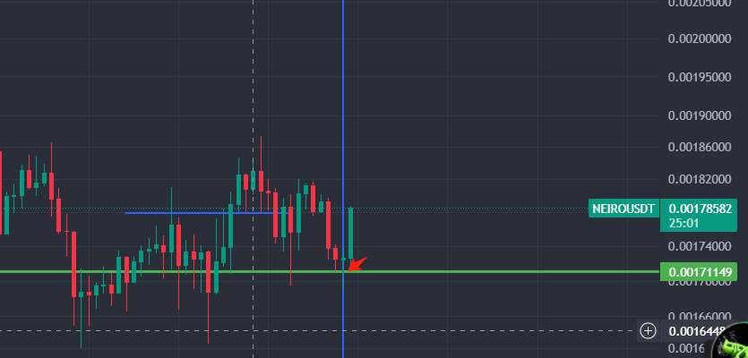 | 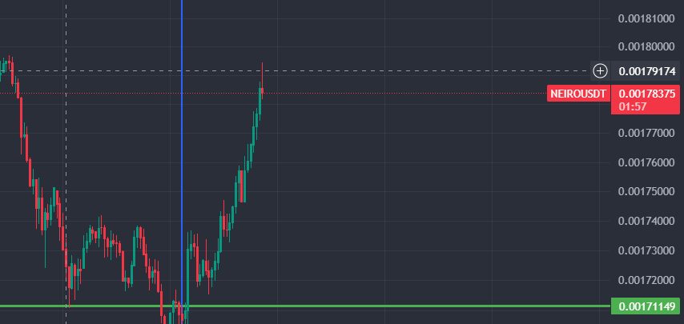 | 2小时有比较大幅度下跌，有吞没形态 1小时，2小时macd均出现减弱的迹象， 处在支撑位，密集成交区 | 60 | 541
2024年12月7日11点59分 | APEUSDT | 102 | 20 | 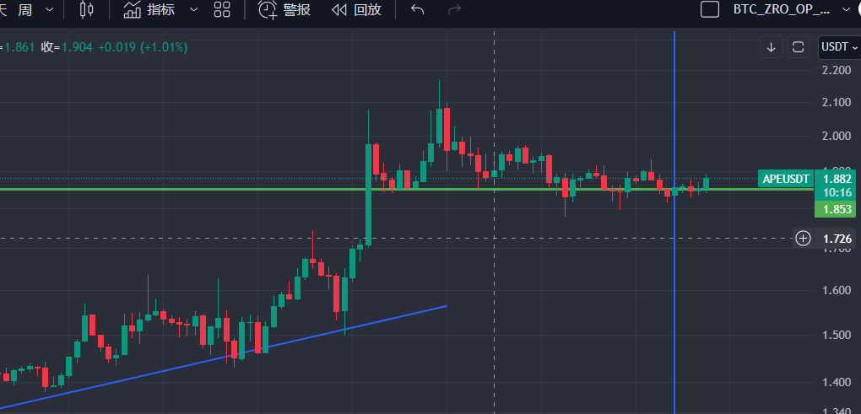 | 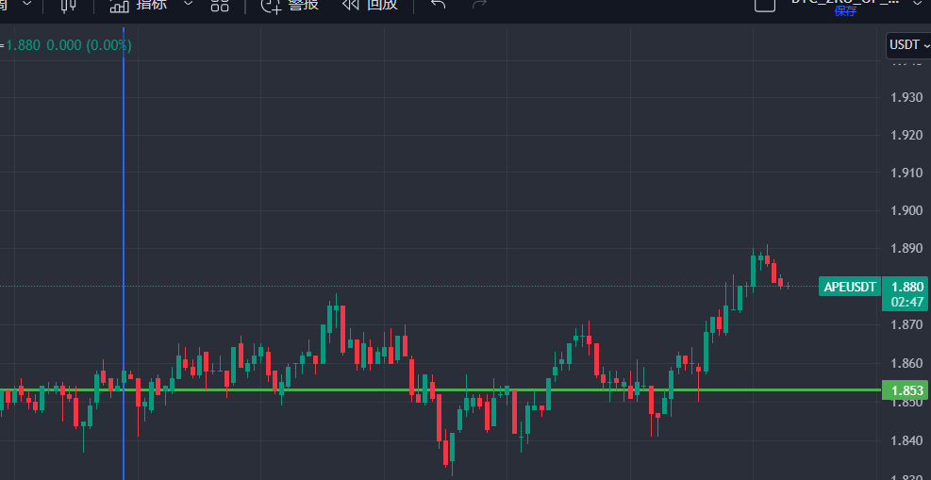 | 2小时下方出现支撑位，且有两次测试，且位置处于之前震荡区域的低点 5分钟前低被抬高，且突破了前低，有回踩迹象，下方出现纺锤形态 | -25.23 | 594
2024年12月7日13点47分 | ENAUSDT | 56 | 20 | 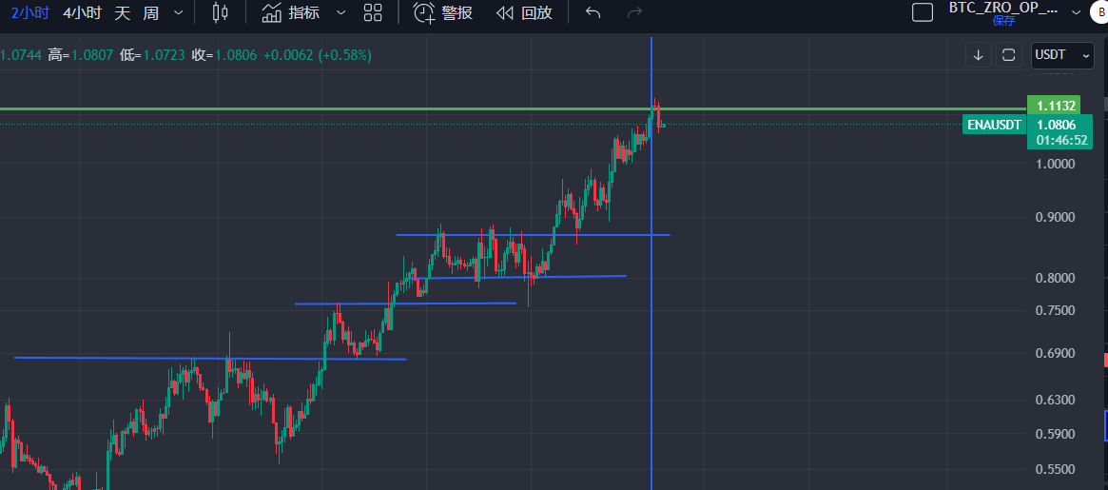 | 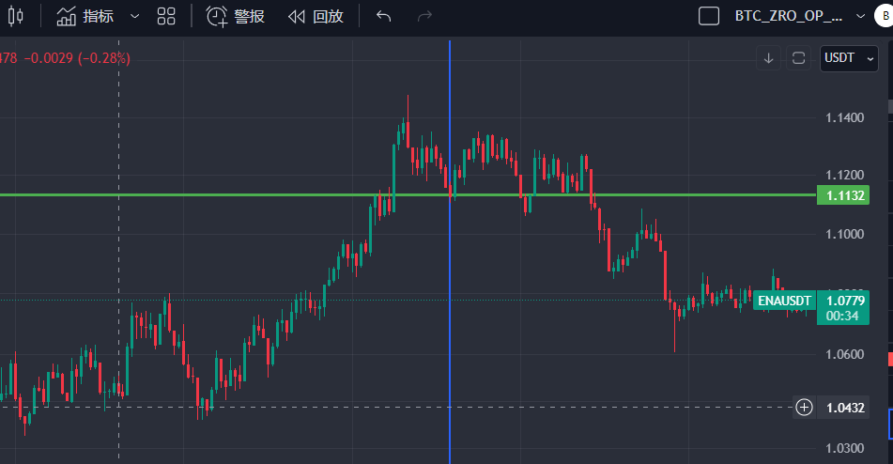 | 2小时成很完美的上涨趋势 5分钟有回踩前低的密集成交区，认为后续也会接着涨，防守前低 | 11.94 | 594
续前 | NEIROUSDT | 50 | 20 |  |  | 2小时有比较大幅度下跌，有吞没形态 1小时，2小时macd均出现减弱的迹象， 处在支撑位，密集成交区 | 74 | 594

